106 ごみのリサイクル率
106 ごみのリサイクル率

 | 時点 2023(R5)年度（毎年）
 | 単位 ％ |  |  |  |  |  |  |  | 偏差値 |  | 60.9
順位 |  | 都道府県名 |  | 数 値 |  |  | 順位 | 都道府県名 |  | 数 値

 |  | 0 | 全 国 |  | 19.5 | 0.0 | 24 | 0 | 岐 阜 |  | 17.1
1 |  | 0 | 岡 山 |  | 29.0 | 0.0 | 25 | 0 | 宮 崎 |  | 16.6
2 |  | 0 | 鳥 取 |  | 28.2 | 0.0 | 26 | 0 | 岩 手 |  | 16.4
3 |  | 0 | 東 京 |  | 24.9 | 0.0 | 27 | 0 | 徳 島 |  | 15.8
4 |  | 0 | 埼 玉 |  | 24.3 | 0.0 | 27 | 0 | 愛 媛 |  | 15.8
5 |  | 0 | 神奈川 |  | 24.2 | 0.0 | 27 | 0 | 長 崎 |  | 15.8
6 |  | 0 | 北海道 |  | 22.8 | 0.0 | 30 | 0 | 滋 賀 |  | 15.7
7 |  | ◎ | 千 葉 |  | 22.6 | 0.0 | 30 | 0 | 奈 良 |  | 15.7
8 |  | 0 | 長 野 |  | 22.0 | 0.0 | 32 | 0 | 山 梨 |  | 15.6
8 |  | 0 | 愛 知 |  | 22.0 | 0.0 | 32 | 0 | 鹿児島 |  | 15.6
10 |  | 0 | 山 口 |  | 21.6 | 0.0 | 34 | 0 | 宮 城 |  | 15.3
11 |  | 0 | 富 山 |  | 21.4 | 0.0 | 35 | 0 | 兵 庫 |  | 15.2
11 |  | 0 | 福 岡 |  | 21.4 | 0.0 | 36 | 0 | 栃 木 |  | 15.0
13 |  | 0 | 広 島 |  | 20.6 | 0.0 | 37 | 0 | 沖 縄 |  | 14.9
14 |  | 0 | 茨 城 |  | 20.0 | 0.0 | 38 | 0 | 京 都 |  | 14.6
14 |  | 0 | 佐 賀 |  | 20.0 | 0.0 | 39 | 0 | 群 馬 |  | 13.8
16 |  | 0 | 島 根 |  | 19.9 | 0.0 | 40 | 0 | 秋 田 |  | 13.6
17 |  | 0 | 熊 本 |  | 19.8 | 0.0 | 41 | 0 | 山 形 |  | 13.4
18 |  | 0 | 高 知 |  | 19.6 | 0.0 | 42 | 0 | 福 島 |  | 13.2
19 |  | 0 | 三 重 |  | 19.5 | 0.0 | 43 | 0 | 石 川 |  | 12.9
20 |  | 0 | 香 川 |  | 18.8 | 0.0 | 44 | 0 | 福 井 |  | 12.7
21 |  | 0 | 新 潟 |  | 18.7 | 0.0 | 45 | 0 | 青 森 |  | 12.6
22 |  | 0 | 大 分 |  | 18.1 | 0.0 | 45 | 0 | 大 阪 |  | 12.6
ごみのリサイクル率
北海道 | 22.80
青 森 | 12.60
岩 手 | 16.40
宮 城 | 15.30
秋 田 | 13.60
山 形 | 13.40
福 島 | 13.20
茨 城 | 20.00
栃 木 | 15.00
群 馬 | 13.80
埼 玉 | 24.30
千 葉 | 22.60
東 京 | 24.90
神奈川 | 24.20
新 潟 | 18.70
富 山 | 21.40
石 川 | 12.90
福 井 | 12.70
山 梨 | 15.60
長 野 | 22.00
岐 阜 | 17.10
静 岡 | 17.90
愛 知 | 22.00
三 重 | 19.50
滋 賀 | 15.70
京 都 | 14.60
大 阪 | 12.60
兵 庫 | 15.20
奈 良 | 15.70
和歌山 | 11.90
鳥 取 | 28.20
島 根 | 19.90
岡 山 | 29.00
広 島 | 20.60
山 口 | 21.60
徳 島 | 15.80
香 川 | 18.80
愛 媛 | 15.80
高 知 | 19.60
福 岡 | 21.40
佐 賀 | 20.00
長 崎 | 15.80
熊 本 | 19.80
大 分 | 18.10
宮 崎 | 16.60
鹿児島 | 15.60
沖 縄 | 14.90
23 |  | 0 | 静 岡 |  | 17.9 | 0.0 | 47 | 0 | 和歌山 |  | 11.9

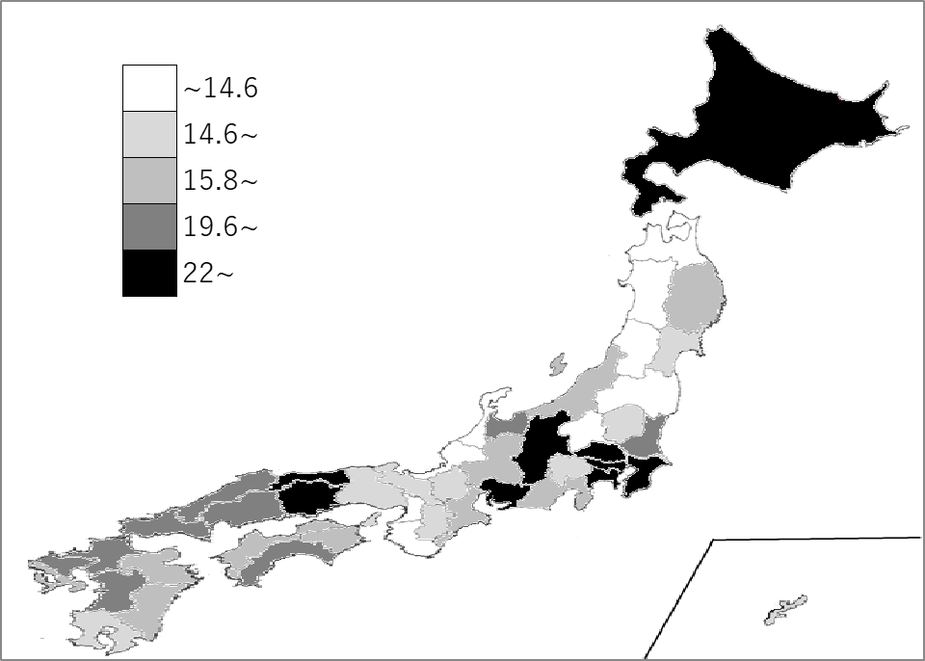
千葉県の推移
令和元年度 | 21.3 | 11
令和2年度 | 22 | 10
令和3年度 | 22.7 | 8
令和4年度 | 22.6 | 8
令和5年度 | 22.6 | 7

《備 考》 ・資料出所 環境省「一般廃棄物処理実態調査結果」 注）ごみのリサイクル率とは、ごみ総収集量のうち資源の占める割合です。

